RAYTRAC General Block Diagram
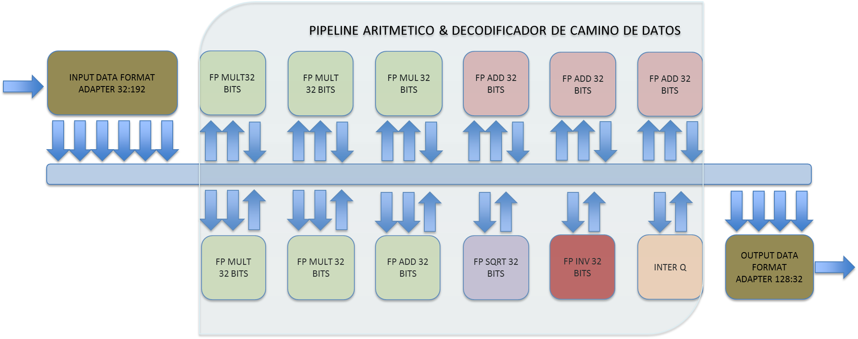

Sync Chain
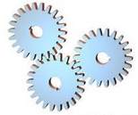
CADENA DE
SINCRONIZACION

SYNC CHAIN 0

0 | 1 | ……………………. | 23 | 24 | 25 | 26 | 27

CLK

AFFs
VX
VY
VZ
SC

COLA DE RESULTADOS 4x32 BITS DE ANCHO
COLA DE SALIDA 32 BITS DE ANCHO
databus [31..0]
write
rdack

empty
rdack
busaccess

vy
vx
sc
vz

CADENA
UPLOAD

AFFe
AX
AY
AZ
BX
BY
BZ

data [31..0]
readdatavalid

ax

bz
ay

az
by

bx

Fadd32
s1 = dcp xor s1

delta = e0 - e1

delta < 0
deltaOneHot = onehot(delta)
swap(e0,e1), swap(s0,s1), swap(f0,f1)

shift(f1,delta) & signMantissa(s0,f0)

signMantissa(s1,f1)

(sr,fr) = (s0,f0)+(s1,f1)

(sr,fr) = unsignMantissa(sr,fr)

delta = msb(fr)

shift(fr,delta)

er = e0 + delta

delta = oneHot(delta)

shiftMantissa(fr,delta)

Fmul32
er = e0 + e1

sr = s0 xor s1

fr = f0 * f1

delta = msb(fr)

shift(fr,delta)

er = e0 + delta

SQ&INV
er = e0 >> 1
fr = memsqrimpar(fr[22..14])
er impar?
fr = memsqrpar(fr[22..14])
er = -er
fr = memsqrimpar(fr[22..13])

Flow Control
CADENA SINCRONIZACION
ESTADO SOURCE
CADENA UPLOADS
qfetch : Cola de Datos Pendientes Por Descargar
AVALON MASTER
qadd : Cola de Direcciones Pendiente Por Enganachar en el Bus de Direcciones
AVALON SLAVE
NIOS II SOFTWARE COMMAND ( FLUJO IN + KERNEL + FLUJO OUT)
q1 & q2
qresult
REGISTER BLOCK
qoutb
ESTADO SINK
CARGA
DESCARGA
AVALON MASTER

Lectura Datos (address phase)?
Enganche
Valido?
Escritura Datos?
Enganche Valido?
Escritura
Register
Bank?
Zero Transit?
SOURCE
SINK
IDLE

 |  | SI |  | NO |  |  | SI |  | NO |  | NO |  | SI

 | NO |  | SI |  |  | NO |  | SI |  | SI |  | NO

SOURCE
Flood Cond?
Drain Cond?
Burst Cntr=0?
Escribir en los Registros
SINK
Asignar Burst Cntr
Fin Lectura Datos.
Burst Cntr = Burst Cntr -1
NO |  |  |  |  | SI |  |  |  | NO

 | SI |  |  |  |  | NO |  | SI

Comenzar escritura de datos
Fin escritura de datos.

Comenzar enganche de direcciones y transacción de lectura de datos.
FIN INSTR?

Generar Interrupción
 |  |  |  |  | NO |  | SI

SOURCE
IDLE

Slave Iface
DECODIFICADOR DE DIRECCIONES
REG 0
slave_address
REG 1
slave_writedata
REG 2
 | slave_readdata
......

REG 15

slave_read

slave_write

rtengine architecture
UART TSK

Q | TSRC | TDST
 |  |  | PQUARTTXRDY
QTXRDY | ISRTXRDY | TXTSK |  |  |  |  |  |  | PQUARTTXDATA
UART 1
QTXDATA | CMDTSK
QRXDATA | ISRRXDY | CMDTSK
QRENDERSCENE | CMDTSK | RENDERTSK
QKERNELDISPATCH | CMDTSK | KERNELDISPATCHTSK
 | REDNDERTSK |  |  |  |  | PQCMDRXRDY
QSWEXEC | KERNELSOLVEDTSK | SWEXECTSK
 | KERNELDISPATCHTSK
UART ISR
QRT0EXEC | KERNELSOLVEDTSK | RT0EXECTSK
CMD TSK
 | KERNELDISPATCHTSK
QRT1EXEC | KERNELSOLVEDTSK | RT1EXECTSK
 | KERNELDISPATCHTSK
UART 1
 |  |  |  |  |  |  |  |  |  | QRENDERSCENE

 |  |  |  |  | QKERNELDISPATCH_RAYTRAC_AVAIL |  |  | QKERNELDISPATCH

RENDER TSK

KERNEL DISPATCH
TSK
ALT_VIDEO
 |  |  | QKERNELDONE

ISR RT0
KERNEL DUMP TSK
 |  |  |  |  |  |  |  |  | QDUMP

RAYTRAC 0

ISR RT1
KERNEL EXEC TSK (HW)

 |  |  |  |  |  |  |  | QRT1EXEC
RAYTRAC 1
RAYTRAC 0
KERNEL EXEC TSK (SW)
KERNEL EXEC TSK (HW)

 |  |  |  | PQKERNEL2EXEC |  |  | QRT0EXEC
RAYTRAC SW EMUL
RAYTRAC 1

RayTraversalGen Kernel Map
LIINEA(0)
NORM LINEA[0]

+:LIINEA(1)
NORM LINEA(1)

PIXEL ΔY
+:LIINEA(2)
NORM LINEA(2)

+:LIINEA(3)
NORM LINEA(3)

+:LIINEA(N)
NORM LINEA(N)

